面积指标
现场联系人 |  | 蔡家府 | 13901390392

第一处物业 | 广安康馨家园
序号 | 坐落 | 权利性质 | 用途 | 建筑面积 | 所在层数 | 建成
1 | 丰台区丰仪路1号院1号楼1至2层101 | 商品房 | 其他商业服务 | 290.99 | 1-2/36 | 2015年
2 | ———————————1至2层102 | 商品房 | 其他商业服务 | 333.07 | 1-2/36 | 2015年
3 | ———————————1至2层201 | 商品房 | 其他商业服务 | 198.38 | 1-2/36 | 2015年
4 | ————————-8号楼1层102 | 商品房 | 地区级配套商业 | 91.22 | 1/12 | 2015年
5 | ————————-8号楼1层101 | 商品房 | 地区级配套商业 | 85.15 | 1/12 | 2015年

第二处物业 | 北京国元通国际创意大厦所属项目
序号 | 坐落 | 权利性质 | 用途 | 土地面积 | 建筑面积 | 所在层数 | 建成 | 测绘报告
1 | 丰台区双林东路5号院4号楼1至11层101 | 集体土地 | 办公商业设备 | 11241.85 | 8600.65 | 1-11/13
2 | —————————-1号楼1至8层101 | 集体土地 | 酒店设备 | 11241.85 | 11775.46 | 1-8/10

第三处物业 | 坐落 | 权利性质 | 用途 | 土地面积 | 建筑面积 | 所在层数 | 建成 | 测绘报告
序号 | 丰台区三路居113号1幢 | 集体土地 | 商业客房汽车库存车处 | 6192.14 | 8986.46 | 7（-1）

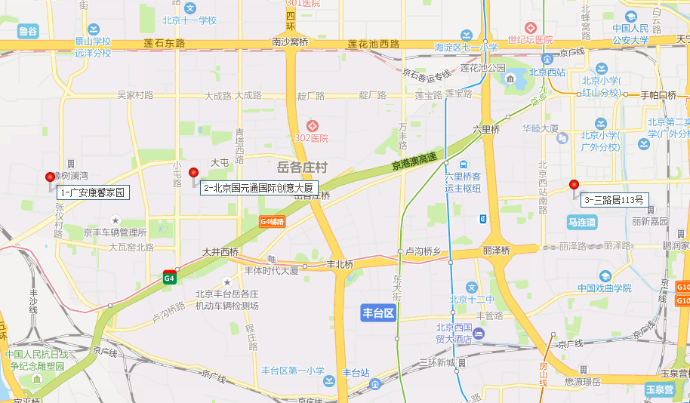

土地案例
地块名称 | 区县 | 板块 | 用地性质 | 建设用地面积(㎡) | 规划建筑面积(㎡) | 容积率 | 详细规划 | 成交日期 | 受让单位 | 成交价(万元) | 成交每亩价(万元/亩) | 成交楼面价(元/㎡) | 溢价率(%) | 出让年限(年)
北京市石景山区首钢园区东南区土地一级开发项目1612-774地块B4综合性商业金融服务业用地 | 石景山区 | 苹果园、八角、金顶街 | 商业/办公用地 | 12136.3 | 42477 | 3.5 | B4综合性商业金融服务业用地 | 2021-10-26 | 北京首鹰置业有限公司 | 71000 | 3900.15 | 16715 | 0 | 商业40年,办公50年
北京市石景山区古城南街东侧(首钢园区东南区)1612-769、775等地块B4综合性商业金融服务业用地 | 石景山区 | 苹果园、八角、金顶街 | 商业/办公用地 | 30159.25 | 138421 | 4.6 | B4综合性商业金融服务业用地 | 2019-12-12 | 北京璟鑫达房地产开发有限公司 | 230100 | 5086.33 | 16623 | 0 | 商业40年、办公50年
北京市石景山区古城南街东侧(首钢园区东南区)1612-778、779、783、784、786等地块B4综合性商业金融服务业用地、F3其他类多功能用地 | 石景山区 | 苹果园、八角、金顶街 | 商业/办公用地 | 35629.12 | 100429 | 2.8 | B4综合性商业金融服务业用地、F3其他类多功能用地 | 2019-12-12 | 北京璟鑫达房地产开发有限公司 | 166700 | 3119.17 | 16599 | 0 | 商业40年、办公50年

地块名称 | 区县 | 板块 | 用地性质 | 建设用地面积(㎡) | 规划建筑面积(㎡) | 容积率 | 详细规划 | 成交日期 | 受让单位 | 成交价(万元) | 成交每亩价(万元/亩) | 成交楼面价(元/㎡) | 溢价率(%) | 出让年限(年)
北京市海淀区西北旺镇永丰产业基地(新)HD00-0403-024地块F3其他类多功能用地 | 海淀区 | 温泉 | 商业/办公用地 | 38252.55 | 84155.61 | 2.2 | F3其他类多功能用地 | 2021-10-26 | 北京永丰数字共享科技有限责任公司 | 175000 | 3049.91 | 20795 | 0 | 商业40年,办公50年
北京市海淀区西北旺镇永丰产业基地(新)HD00-0403-011地块F3其他类多功能用地 | 海淀区 | 温泉 | 商业/办公用地 | 30025.18 | 66055.39 | 2.2 | F3其他类多功能用地 | 2021-10-26 | 北京永丰数字融合科技有限责任公司 | 137000 | 3041.89 | 20740 | 0 | 商业40年,办公50年
北京市石景山区首钢园区东南区土地一级开发项目1612-774地块B4综合性商业金融服务业用地 | 石景山区 | 苹果园、八角、金顶街 | 商业/办公用地 | 12136.3 | 42477 | 3.5 | B4综合性商业金融服务业用地 | 2021-10-26 | 北京首鹰置业有限公司 | 71000 | 3900.15 | 16715 | 0 | 商业40年,办公50年
北京市海淀区西北旺镇永丰产业基地(新)HD00-0403-003地块F3其他类多功能用地 | 海淀区 | 温泉 | 商业/办公用地 | 25121.77 | 55267.89 | 2.2 | F3其他类多功能用地 | 2021-10-26 | 北京永丰数字先导科技有限责任公司 | 115000 | 3051.8 | 20808 | 0 | 商业40年,办公50年
北京市石景山区中关村科技园石景山园北Ⅱ区西井地块土地一级开发项目1606-034地块B1商业用地 | 石景山区 | 苹果园、八角、金顶街 | 商业/办公用地 | 28676.63 | 114706.51 | ≤4.0 | B1商业用地 | 2020-12-14 | 中关村发展集团股份有限公司 、北京石景山产业发展有限公司联合体 | 175500 | 4079.98 | 15300 | 0 | 商业40年、办公50年
北京市海淀区西八里庄0711-652、640、641地块B4综合性商业金融服务业用地 | 海淀区 | 定慧寺 | 商业/办公用地 | 51788.13 | 184800 | 0711一652≤4.5,0711一640≤1.7,0711一641≤1.3 | B4综合性商业金融服务业用地 | 2020-12-02 | 中国电建地产集团有限公司 | 579500 | 7459.88 | 31358 | 1.58 | 商业40年、办公50年
北京市朝阳区望京花家地西里三组团配套综合楼1006-605地块B4商业金融用地 | 朝阳区 | 望京、酒仙桥 | 商业/办公用地 | 7289.19 | 21867.57 | ≤3 | B4商业金融用地 | 2020-04-02 | 北京金隅嘉业房地产开发有限公司 | 35200 | 3219.38 | 16097 | 0 | 商业40年、办公50年
北京市石景山区古城南街东侧(首钢园区东南区)1612-769、775等地块B4综合性商业金融服务业用地 | 石景山区 | 苹果园、八角、金顶街 | 商业/办公用地 | 30159.25 | 138421 | 1612-775≤4,1612-769≤5 | B4综合性商业金融服务业用地 | 2019-12-12 | 北京璟鑫达房地产开发有限公司 | 230100 | 5086.33 | 16623 | 0 | 商业40年、办公50年
北京市石景山区古城南街东侧(首钢园区东南区)1612-778、779、783、784、786等地块B4综合性商业金融服务业用地、F3其他类多功能用地 | 石景山区 | 苹果园、八角、金顶街 | 商业/办公用地 | 35629.12 | 100429 | 1612-778≤3.5,779≤4,783、786≤1.1,784≤1.5 | B4综合性商业金融服务业用地、F3其他类多功能用地 | 2019-12-12 | 北京璟鑫达房地产开发有限公司 | 166700 | 3119.17 | 16599 | 0 | 商业40年、办公50年
北京市海淀区学院路北端A、B、C、J地块B4综合性商业金融服务业用地、B23研发设计用地 | 海淀区 | 学清路 | 商业/办公用地 | 70601.07 | 285523 | ≤4.04 | B4综合性商业金融服务业用地、B23研发设计用地 | 2019-12-02 | 紫光集团有限公司 、紫光股份有限公司 、紫光国芯微电子股份有限公司 、北京紫光科技服务集团有限公司联合体 | 660900 | 6240.7 | 23147 | 0 | 商业40年、办公50年
北京市海淀区西三旗1811-L04地块B4综合性商业金融服务业用地 | 海淀区 | 西三旗 | 商业/办公用地 | 22035.93 | 61700.6 | ≤2.8 | B4综合性商业金融服务业用地 | 2019-07-04 | 北京润置商业运营管理有限公司 | 103700 | 3137.3 | 16807 | 0 | 商业40年、办公50年
北京市海淀区"海淀北部地区整体开发"西北旺镇HD00-0402-0102地块(永丰产业基地)B1商业用地 | 海淀区 | 温泉 | 商业/办公用地 | 32158.94 | 96476.82 | ≤3 | B1商业用地 | 2019-05-28 | 北京实创科技园开发建设股份有限公司 | 263800 | 5468.67 | 27343 | 0 | 商业40年、办公50年
北京市朝阳区奥林匹克公园中心区B23等地块B4综合性商业金融服务业用地、F3其他类多功能用地 | 朝阳区 | 奥运场馆周边 | 商业/办公用地 | 138746.3 | 486596 | 3.51 | B4综合性商业金融服务业用地、F3其他类多功能用地 | 2018-11-05 | 北京北辰实业集团有限责任公司 | 866300 | 4162.51 | 17803 | 0 | 商业40年、办公50年
北京市丰台区丽泽金融商务区南区F-22、F-23地块F3其他类多功能用地 | 丰台区 | 菜户营、西罗园 | 商业/办公用地 | 39410.74 | 120000 | 3.04 | F3其他类多功能用地 | 2018-07-06 | 中证机构间报价系统股份有限公司 、中国银河证券股份有限公司联合体 | 318758 | 5392.07 | 26563 | 0 | 商业40年、办公50年
北京市石景山区中关村科技园区石景山园北I区1605-636地块B23研发设计用地 | 石景山区 | 温泉 | 商业/办公用地 | 59747.77 | 89622 | 1.5 | B23研发设计用地 | 2018-01-09 | 北京保险产业园投资控股有限责任公司 、北京保汇置业发展有限公司联合体 | 146800 | 1638 | 16380 | 0 | 办公50年

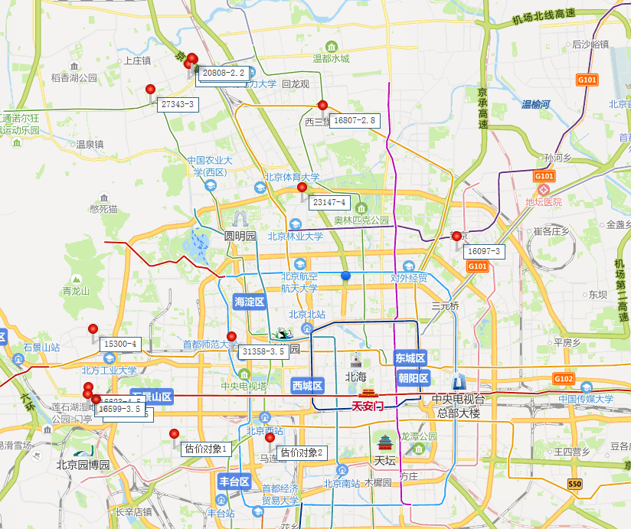
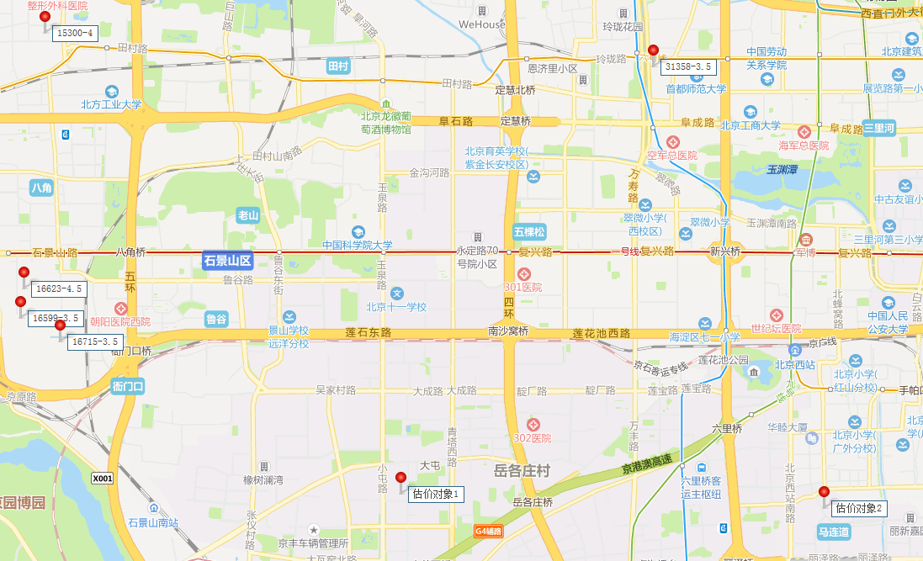

Sheet1
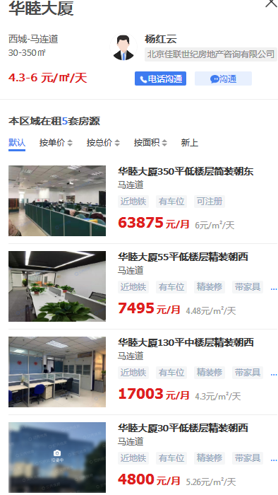
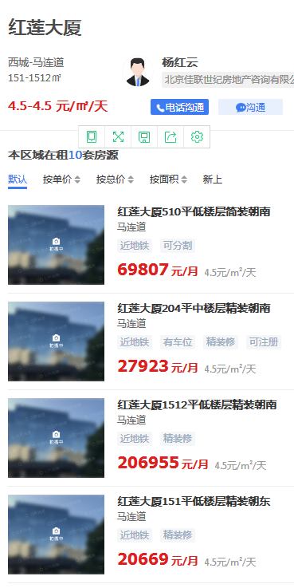
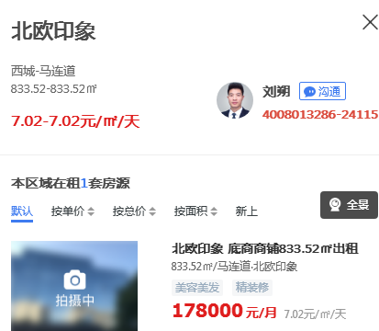

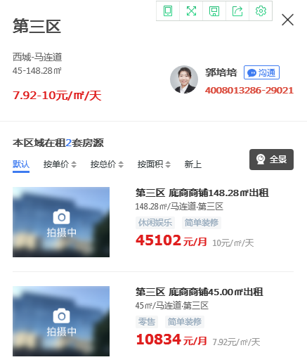

1 | 1
2 | 0.7
3 | 0.6
4 | 0.5
5 | 0.45
6 | 0.4
7 | 0.4
 | 0.57857142857 | 4.05

